关系图
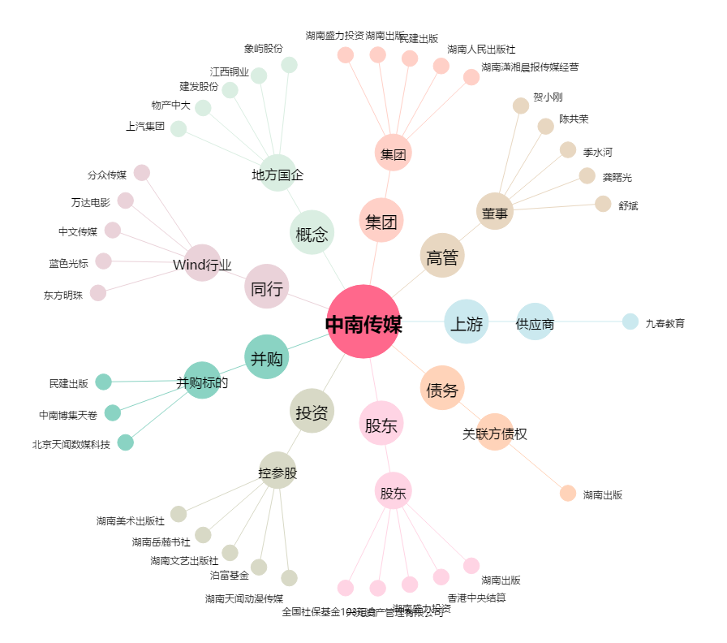
中南传媒[601098.SH] - 关系概览图

